Sheet1
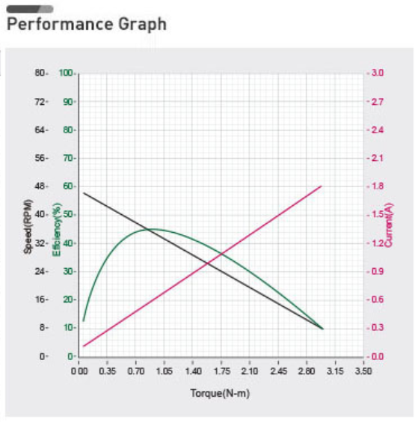
...
J22 | T=Jt f | T1 | T2 | T_sum | dP1[W] | dP2[W] | P1[W] | P2[W] | P | absolute | absolute
-0.055111126057 |  | 1.0068615292 | 1.3950900969 | 2.4019516262 | 0 | 0 | -8.2239998878 | 8.5924243731 | 0.36842448526 | 1.0068615292 | 1.3950900969
-0.055300083721 |  | 0.9991290293 | 1.3943421653 | 2.3934711946 | -0.276141189 | 0.27713522887 |  |  |  | 0.9991290293 | 1.3943421653
-0.055492408373 |  | 0.99138935507 | 1.3935778634 | 2.3849672185 | -0.27400208306 | 0.27499602963 |  |  |  | 0.99138935507 | 1.3935778634
-0.055688095536 |  | 0.98364252034 | 1.3927970425 | 2.3764395628 | -0.27186099808 | 0.27285485853 |  |  |  | 0.98364252034 | 1.3927970425
-0.055887140657 |  | 0.97588853586 | 1.3919995513 | 2.3678880872 | -0.26971793705 | 0.27071171905 |  |  |  | 0.97588853586 | 1.3919995513
-0.056089539105 |  | 0.96812740939 | 1.3911852358 | 2.3593126452 | -0.26757290209 | 0.26856661384 |  |  |  | 0.96812740939 | 1.3911852358
-0.056295286169 |  | 0.96035914561 | 1.3903539389 | 2.3507130845 | -0.26542589451 | 0.26641954469 |  |  |  | 0.96035914561 | 1.3903539389
-0.056504377064 |  | 0.95258374619 | 1.389505501 | 2.3420892472 | -0.26327691478 | 0.26427051259 |  |  |  | 0.95258374619 | 1.389505501
-0.056716806922 |  | 0.94480120971 | 1.3886397594 | 2.3334409691 | -0.26112596248 | 0.26211951768 |  |  |  | 0.94480120971 | 1.3886397594
-0.056932570802 |  | 0.93701153168 | 1.3877565486 | 2.3247680803 | -0.2589730364 | 0.25996655927 |  |  |  | 0.93701153168 | 1.3877565486
-0.057151663683 |  | 0.92921470452 | 1.3868557004 | 2.316070405 | -0.25681813441 | 0.25781163582 |  |  |  | 0.92921470452 | 1.3868557004
-0.057374080466 |  | 0.9214107175 | 1.3859370437 | 2.3073477612 | -0.25466125358 | 0.25565474492 |  |  |  | 0.9214107175 | 1.3859370437
-0.057599815977 |  | 0.91359955681 | 1.3850004043 | 2.2985999611 | -0.25250239007 | 0.25349588334 |  |  |  | 0.91359955681 | 1.3850004043
-0.057828864963 |  | 0.90578120545 | 1.3840456054 | 2.2898268108 | -0.2503415392 | 0.25133504698 |  |  |  | 0.90578120545 | 1.3840456054
-0.058061222093 |  | 0.89795564328 | 1.383072467 | 2.2810281103 | -0.24817869538 | 0.24917223086 |  |  |  | 0.89795564328 | 1.383072467
-0.058296881962 |  | 0.89012284695 | 1.3820808064 | 2.2722036533 | -0.24601385217 | 0.24700742916 |  |  |  | 0.89012284695 | 1.3820808064
-0.058535839086 |  | 0.88228278993 | 1.3810704378 | 2.2633532278 | -0.24384700224 | 0.24484063515 |  |  |  | 0.88228278993 | 1.3810704378
-0.058778087905 |  | 0.87443544244 | 1.3800411727 | 2.2544766151 | -0.24167813736 | 0.24267184127 |  |  |  | 0.87443544244 | 1.3800411727
-0.059023622782 |  | 0.86658077148 | 1.3789928192 | 2.2455735907 | -0.2395072484 | 0.24050103902 |  |  |  | 0.86658077148 | 1.3789928192
-0.059272438003 |  | 0.85871874076 | 1.3779251828 | 2.2366439235 | -0.23733432534 | 0.23832821906 |  |  |  | 0.85871874076 | 1.3779251828
-0.059524527779 |  | 0.85084931071 | 1.3768380657 | 2.2276873764 | -0.23515935723 | 0.23615337112 |  |  |  | 0.85084931071 | 1.3768380657
-0.059779886244 |  | 0.84297243844 | 1.3757312674 | 2.2187037058 | -0.23298233223 | 0.23397648404 |  |  |  | 0.84297243844 | 1.3757312674
-0.060038507456 |  | 0.83508807773 | 1.374604584 | 2.2096926617 | -0.23080323756 | 0.23179754576 |  |  |  | 0.83508807773 | 1.374604584
-0.060300385398 |  | 0.82719617899 | 1.3734578086 | 2.2006539876 | -0.22862205952 | 0.22961654328 |  |  |  | 0.82719617899 | 1.3734578086
-0.060565513976 |  | 0.81929668925 | 1.3722907315 | 2.1915874207 | -0.22643878346 | 0.22743346271 |  |  |  | 0.81929668925 | 1.3722907315
-0.060833887021 |  | 0.81138955213 | 1.3711031394 | 2.1824926916 | -0.2242533938 | 0.22524828921 |  |  |  | 0.81138955213 | 1.3711031394
-0.061105498287 |  | 0.80347470779 | 1.3698948164 | 2.1733695242 | -0.22206587401 | 0.223061007 |  |  |  | 0.80347470779 | 1.3698948164
-0.061380341456 |  | 0.79555209294 | 1.3686655429 | 2.1642176358 | -0.21987620659 | 0.22087159938 |  |  |  | 0.79555209294 | 1.3686655429
-0.061658410131 |  | 0.78762164078 | 1.3674150965 | 2.1550367372 | -0.21768437308 | 0.21868004867 |  |  |  | 0.78762164078 | 1.3674150965
-0.061939697842 |  | 0.77968328098 | 1.3661432513 | 2.1458265323 | -0.21549035404 | 0.21648633625 |  |  |  | 0.77968328098 | 1.3661432513
-0.062224198045 |  | 0.77173693965 | 1.3648497785 | 2.1365867181 | -0.21329412905 | 0.21429044253 |  |  |  | 0.77173693965 | 1.3648497785
-0.062511904119 |  | 0.76378253932 | 1.3635344456 | 2.1273169849 | -0.2110956767 | 0.21209234694 |  |  |  | 0.76378253932 | 1.3635344456
-0.062802809369 |  | 0.75581999887 | 1.3621970172 | 2.118017016 | -0.20889497456 | 0.20989202791 |  |  |  | 0.75581999887 | 1.3621970172
-0.063096907027 |  | 0.74784923354 | 1.3608372542 | 2.1086864877 | -0.20669199922 | 0.20768946291 |  |  |  | 0.74784923354 | 1.3608372542
-0.06339419025 |  | 0.73987015486 | 1.3594549144 | 2.0993250693 | -0.20448672622 | 0.20548462838 |  |  |  | 0.73987015486 | 1.3594549144
-0.063694652119 |  | 0.73188267063 | 1.3580497521 | 2.0899324227 | -0.20227913007 | 0.20327749975 |  |  |  | 0.73188267063 | 1.3580497521
-0.063998285644 |  | 0.72388668488 | 1.3566215181 | 2.080508203 | -0.20006918426 | 0.20106805143 |  |  |  | 0.72388668488 | 1.3566215181
-0.064305083759 |  | 0.71588209782 | 1.3551699599 | 2.0710520577 | -0.19785686121 | 0.19885625679 |  |  |  | 0.71588209782 | 1.3551699599
...

